기본작업-1
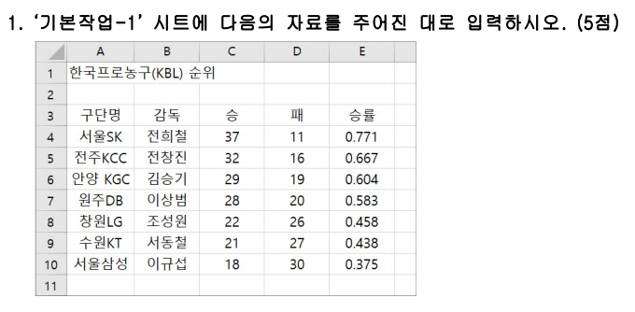
한국프로농구(KBL) 순위

기본작업-2

수도권 전반기 화재 발생 건수

지역 |  | 1월 | 2월 | 3월 | 4월 | 5월 | 6월
합계 |  | *211건 | *183건 | *218건 | *205건 | *169건 | *165건
서울 | 마포구 | *21건 | *18건 | *28건 | *24건 | *16건 | *13건
 | 관악구 | *16건 | *11건 | *15건 | *13건 | *15건 | *14건
 | 성북구 | *13건 | *12건 | *13건 | *14건 | *12건 | *14건
경기 | 수원시 | *37건 | *33건 | *38건 | *35건 | *29건 | *30건
 | 이천시 | *31건 | *30건 | *35건 | *36건 | *20건 | *31건
 | 안산시 | *34건 | *31건 | *37건 | *32건 | *21건 | *25건
인천 | 연수구 | *18건 | *13건 | *17건 | *16건 | *20건 | *15건
 | 부평구 | *20건 | *16건 | *15건 | *18건 | *17건 | *11건
 | 계양구 | *21건 | *19건 | *20건 | *17건 | *19건 | *12건

계산작업
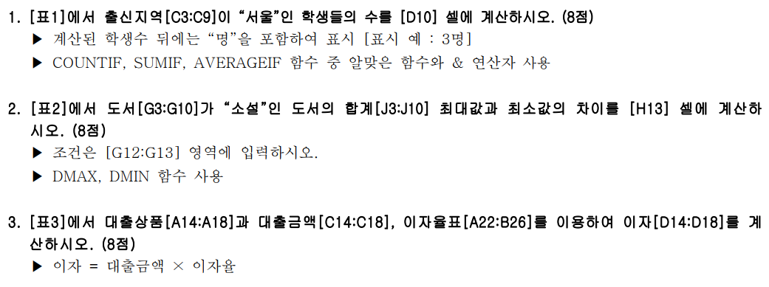
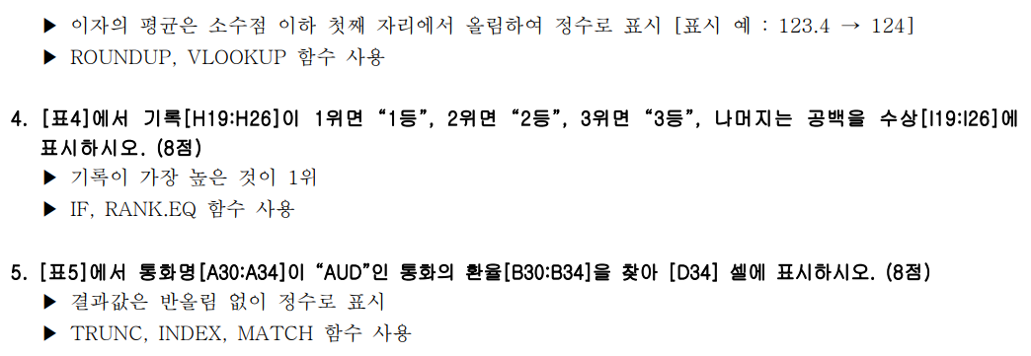
[표1] | 수학경시대회 결과 |  |  | [표2] | 도서판매현황
참가번호 | 이름 | 출신지역 | 평가점수 | 서점 | 도서 | 상반기 | 하반기 | 합계
P00001 | 강준호 | 서울 | 86 | 하나문고 | SF | 63,545 | 70,535 | 134,080
P00002 | 안혜진 | 인천 | 91 | 북스토리 | 소설 | 41,981 | 40,396 | 82,377
P00003 | 한지민 | 부산 | 75 | 낮의서점 | 로맨스 | 38,517 | 36,206 | 74,723
P00004 | 유서연 | 서울 | 69 | 망원서점 | SF | 57,134 | 53,706 | 110,840
P00005 | 정병우 | 광주 | 95 | 노란책방 | 소설 | 67,012 | 74,383 | 141,395
P00006 | 한지은 | 부산 | 82 | 책크인 | 로맨스 | 50,679 | 47,638 | 98,317
P00007 | 최방원 | 인천 | 79 | 우리문고 | SF | 49,660 | 53,170 | 102,830
출신지역이 서울인 학생수 |  |  | 2명 | 국민서점 | 소설 | 62,248 | 69,095 | 131,343

[표3] | 상공은행 대출현황 |  | (단위:만원) |  | 도서 | 소설 최대값-최소값 차이
대출상품 | 고객명 | 대출금액 | 이자 |  | 소설 | 59,018
결혼자금 | 박혜경 | 3,500 | 88
주택마련 | 조세웅 | 18,150 | 545
출산 | 김연중 | 475 | 8
예금 | 이민호 | 6,834 | 154 | [표4] | 높이뛰기 기록(cm)
학자금 | 황미경 | 1,622 | 21 | 참가번호 | 선수명 | 기록 | 수상
 |  |  |  | 324001 | 유광현 | 215
<이자율표> |  |  |  | 324002 | 김현진 | 220 | 3등
대출상품 | 이자율 |  |  | 324003 | 이의조 | 214
출산 | 1.50% |  |  | 324004 | 이경민 | 225 | 1등
결혼자금 | 2.50% |  |  | 324005 | 고회식 | 210
주택마련 | 3% |  |  | 324006 | 김준용 | 218
학자금 | 1.25% |  |  | 324007 | 이상식 | 224 | 2등
예금 | 2.25% |  |  | 324008 | 손지혁 | 217

[표5] | 국가별 환율
통화명 | 환율
USD | 1,213.91
AUD | 915.52
GBP | 1,591.79
JPY | 990.44 |  | 환율
CNY | 190.58 | AUD | 915

분석작업-1
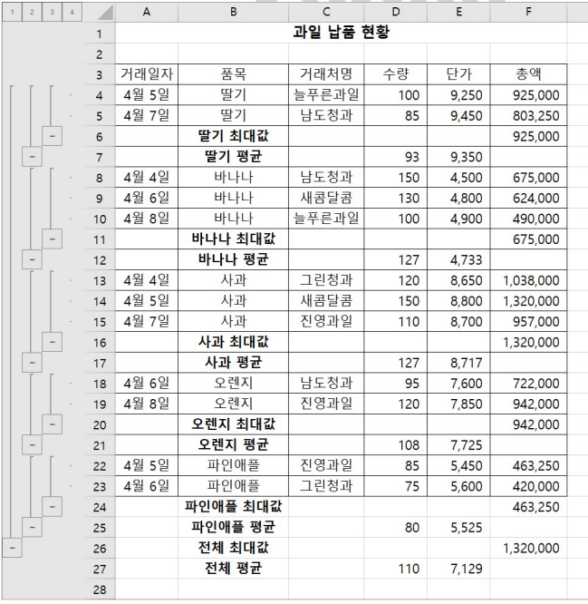
과일 납품 현황

거래일자 | 품목 | 거래처명 | 수량 | 단가 | 총액
4월 5일 | 딸기 | 늘푸른과일 | 100 | 9,250 | 925,000
4월 7일 | 딸기 | 남도청과 | 85 | 9,450 | 803,250
 | 딸기 최대 |  |  |  | 925,000
 | 딸기 평균 |  | 93 | 9,350
4월 4일 | 바나나 | 남도청과 | 150 | 4,500 | 675,000
4월 6일 | 바나나 | 새콤달콤 | 130 | 4,800 | 624,000
4월 8일 | 바나나 | 늘푸른과일 | 100 | 4,900 | 490,000
 | 바나나 최대 |  |  |  | 675,000
 | 바나나 평균 |  | 127 | 4,733
4월 4일 | 사과 | 그린청과 | 120 | 8,650 | 1,038,000
4월 5일 | 사과 | 새콤달콤 | 150 | 8,800 | 1,320,000
4월 7일 | 사과 | 진영과일 | 110 | 8,700 | 957,000
 | 사과 최대 |  |  |  | 1,320,000
 | 사과 평균 |  | 127 | 8,717
4월 6일 | 오렌지 | 남도청과 | 95 | 7,600 | 722,000
4월 8일 | 오렌지 | 진영과일 | 120 | 7,850 | 942,000
 | 오렌지 최대 |  |  |  | 942,000
 | 오렌지 평균 |  | 108 | 7,725
4월 5일 | 파인애플 | 진영과일 | 85 | 5,450 | 463,250
4월 6일 | 파인애플 | 그린청과 | 75 | 5,600 | 420,000
 | 파인애플 최대 |  |  |  | 463,250
 | 파인애플 평균 |  | 80 | 5,525
 | 전체 최대값 |  |  |  | 1,320,000
 | 전체 평균 |  | 110 | 7,129

매크로작업
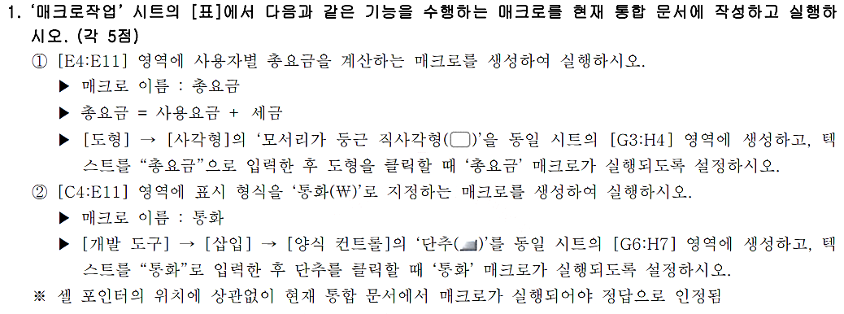
전기요금 사용량

사용자명 | 사용량 | 사용요금 | 세금 | 총요금
이상희 | 251 | 35980 | 3598
지승대 | 487 | 103980 | 10398
김민서 | 335 | 54610 | 5461
박동준 | 192 | 18410 | 1841
조경원 | 576 | 133110 | 13311
박해수 | 209 | 26660 | 2666
유은정 | 388 | 66370 | 6637
황진주 | 415 | 80420 | 8042

차트작업
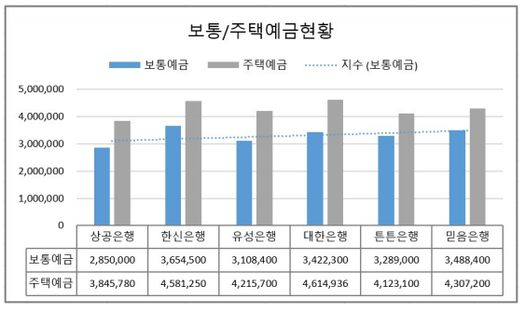
은행별 예금현황

은행 | 보통예금 | 정기예금 | 주택예금 | 기타수신
상공은행 | 2,850,000 | 3,756,800 | 3,845,780 | 3,545,800
한신은행 | 3,654,500 | 2,880,570 | 4,581,250 | 2,812,540
유성은행 | 3,108,400 | 3,945,000 | 4,215,700 | 4,063,100
대한은행 | 3,422,300 | 4,508,160 | 4,614,936 | 4,133,000
튼튼은행 | 3,289,000 | 2,592,500 | 4,123,100 | 3,531,200
믿음은행 | 3,488,400 | 4,598,300 | 4,307,200 | 3,707,200

보통/주택예금현황

